Sheet1
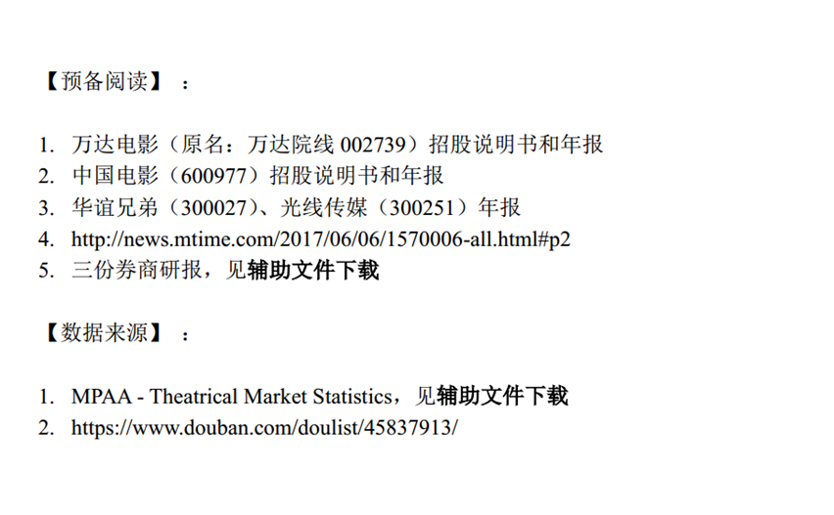

 | 【通关题】

 | 1.电影行业的产业链收益分配是怎样的？（请指出信息的出处）

 | 上游 | 影视制片制作（拍电影） |  | 经营模式 | 收益分配方法及比例 |  |  | 出处
 |  |  |  | 联合摄制模式 | 主要包括按照投资比例分配、按版权地区分配、按版权类型分配及上述分配方式的结合等 |  |  | ①光线传媒首次上市说明书P136②华谊首次上市说明书P108
 |  |  |  | 销售模式 | 电影发行公司、院线公司和 影院通常按照40:10:50 的比例对影片票房收入进行分配2 |  |  | ①光线传媒首次上市说明书P138②华谊首次上市说明书P111
 | 中游 | 电影发行 |  | 经营模式 | 收益分配方法 |  |  | 出处
 |  |  |  | 佣金制 | 发行商负责影片的宣传、发行，一般由公司先行垫付宣发费用，在获得影片票房分账后，发行商收取一定比例的发行佣金，票房分账收入归制片方。 |  |  | 光线传媒首次上市说明书P183
 |  |  |  | 买断制 | 发行商通过支付前期固定费用从电影制片方那里买到电影发行权，然后获得全部票房收入，但如果票房收入低于购买发行权的成本，发行商就要承受亏损的风险。
 |  |  |  | 最低票房保证制度 | 一般采取“保底+分成”的合作方式，发行之前，发 行商向电影制片方支付一定的费用购买发行权，提供票房最低保证，对制片方来说相当于保底收入，双方约定在票房超过一定金额后，按照一定比例进行分成。
 |  |  | 经营模式 | 收益分配方法 |  |  |  | 出处
 | 下游 | 电影放映，电影院 | 净票房收入分账比例 | 电影制片商 | 发行商 | 院线 | 影院
 |  |  |  | 38-43% | 4-6% | 5-7% | 50-52% | 光线传媒首次上市说明书P183
 |  |  |  | 43% |  | 7% | 50% | 万达电影首次上市说明书P125

 | 2.华谊兄弟赚的是什么钱？万达影视赚的是什么钱？两者的商业模式有何不同？谁是轻资产，谁是重资产？

 | 华谊兄弟：属于轻资产企业，历年的固定资产占总资产比重保持在7%以下，基本在5%以下。 上市初期，固定资产主要是运输工具、办公工具、其他设备如电子屏(LED），没有房产（租的）没有影视生产设备（租的或外包的）。2010年开始运营影院，固定资产比重开始增加，主要是投资影院的机器设备的增加，房屋的装修等。2015年自有房产装修，2016年工程款开始转为固定资产，所以2016年固定资产和2015年相比有较大的增长。

 | 固定资产及占当期总资产比重：
 |  |  |  | 金额 单位：人民币（元） | 占本期总资产比重
 |  | 2008 |  | 6,968,855.62 | 1.26%
 |  | 2009 |  | 30,715,809.66 | 1.80%
 |  | 2010 |  | 68,673,518.92 | 3.40%
 |  | 2011 |  | 117,378,103.42 | 4.76%
 |  | 2012 |  | 272,795,803.85 | 6.59%
 |  | 2013 |  | 316,594,061.41 | 4.39%
 |  | 2014 |  | 354,438,522.50 | 3.61%
 |  | 2015 |  | 344,364,462.26 | 1.92%
 |  | 2016 |  | 853,705,825.20 | 4.30%
 |  | 2017 |  | 882,837,050.13 | 4.38%

 | 华谊兄弟的业务范围从最初的影视制作、发行、艺人经纪、广告、院线投资到现在的大娱乐生态全面发展，除原有的业务外，还涉足主题旅游项目、游戏及投资项目。具体如下： ☆2009年上市时共有七家控股子公司/孙公司，这七家公司业务涉及①电影、电视制作、发行及衍生业务；②艺人经纪业务；③海外发行业务；④广告业务；⑤演唱会业务。 ☆2017年一共有22家子公司/控股子公司，69家孙公司/控股孙公司，63家参股公司/参股合伙,共154家公司,业务分为四个板块：1、影视娱乐板块：主要包括电影、电视的业务、艺人经纪、影院及票房。2、品牌授权与实景娱乐板块：主要是有地方特色的影视旅实景项目。3、 互联网娱乐板块：主要包含新媒体、游戏、粉丝经济、VR。4、产业投资及相关的股权。 具体看下表：

 | 2009年控股公司经营范围：
 |  | 子公司名称 | 孙公司名称 |  | 业务性质 | 经营范围
 |  | 时代经纪 |  |  | 娱乐经纪 | 文化经纪业务,经纪演出及经纪业务
 |  | 娱乐投资 |  |  | 影视制作 | 影视制作技术培训、影 视文化信息咨询服务
 |  |  | 浙江华谊天意 |  | 影视制作 | 动画片,电视片,广播剧,影视广告等
 |  | 华谊影院投资 |  |  | 影院投资 | 影院投资及院线投资
 |  |  | 华谊视觉 |  | 广告 | 设计、制作、代理、发布广告
 |  | 国际发行 |  |  | 影视发行 | 电影、电视剧制作发行
 |  | 蓝海华谊

 | 2017年子公司经营范围：
 |  | 子公司名称 |  |  | 经营范围
 |  | 北京华谊兄弟娱乐投资 |  |  | 制作、发行动画片、电视综艺、专题片；投资管理；影视服装道具、影视器材租赁等。
 |  | 浙江华谊兄弟影业投资 |  |  | 制作、复制、发行：专题、专栏、综艺、动画片、广播剧、电视剧；影视项目投资管理；影视广告制作、代理、发布；影视服装道具、影视器材租赁等
 |  | 华谊兄弟国际 |  |  | 电影，电视剧，电视节目的制作，发行，营销，投资，投资管理。
 |  | Huayi Brothers International Investment Limited
 |  | 北京华谊兄弟时代 |  |  | 演出经纪等
 |  | 北京华谊兄弟音乐 |  |  | 音像制品批发；音乐艺术创作；数字音乐技术开发等
 |  | 华谊兄弟文化经纪 |  |  | 经营演出及经纪业务等
 |  | 华谊兄弟互娱（天津）投资 |  |  | 以自有资金对互联网、影视、文化、传媒、体育以及相关行业进行投资等
 |  | Huayi Brothers Inc.（US）
 |  | 天津欢颜广告 |  |  | 设计、制作、代理、发布广告。
 |  | 北京华远嘉利房地产开发 |  |  | 房地产开发；销售商品房；物业管理。
 |  | 华谊兄弟电影 |  |  | 电影、网络剧制作、发行；制作、复制、发行：专题、专栏 、综艺、动画片、广播剧、电视剧；影视服装、道具、器材租赁；影视剧本创作、策划、交易；影视文化信息咨询；摄影摄像服务等
 |  | 华谊兄弟点睛动画 |  |  | 电影发行，电影放映，电影制片，电影摄制，音像制品制作，电子出版物制作，广播电视节目制作，音像制片复制，电子出版物复制，出版物经营，动漫设计，设计、制作各类广告，利用自有媒体发布各类广告等
 |  | 华谊兄弟（北京）文化咨询 |  |  | 经济信息咨询等
 |  | 华谊兄弟影院投资 |  |  | 影院及院线投资等

 | 华谊兄弟的收入主要来自于影视的制作、发行、艺人经纪，不管是在上市的初期还是现在的全生态链的布局下，都是老本行创造最稳定的收入（占比80%以上），影院的投资一直处于亏损状态。具体看下表（中间2010年到2016年的净利润处于亏损的报表省略，从年报中可以得到所有的数据）：
 | 上市时净利润亏损的公司名单：
 |  | 公司名称 |  | 2009年1-6 月 | 2008 | 2007 | 2006
 |  | 国际发行 |  | -60,612.00 | -165,024.91
 |  | 华谊影院投资 |  | -14,518,285.46 | -20,023,626.87
 |  | 浙江华谊天意 |  | 15,244,764.13 | -4,305,952.81 | 10,787,870.86 | -573,965.09
 |  | 蓝海华谊 |  | -470,519.33 | -169,866.38
 |  | 华谊视觉 |  | -10,371,421.95 | -3,392,504.74
 | 亏损部分小结 |  |  | -25,420,838.74 | -28,056,975.71 |  | -573,965.09

 | 2017年净利润亏损的公司名单：
 |  | 公司名称 |  |  | 2017 | 单位：万元
 |  | 华谊兄弟影院投资 |  | 子公司 | -3,382.20
 |  | 北京华谊兄弟创星娱乐科技 |  | 控股子公司 | -253.71
 |  | Huayi Brothers Pictures LLC |  | 孙公司 | -2,014.95
 | 亏损部分小结 |  |  |  | -5,650.86

 | 上市时主营业务收入占比情况:
 |  |  |  | 2009 年1-6 月 |  | 2008
 |  | 业务分部 |  | 金额 | 占比 | 金额 | 占比
 |  | 电影 |  | 7,288.86 | 27.78% | 22,975.93 | 56.40%
 |  | 电视剧 |  | 14,492.44 | 55.23% | 10,758.93 | 26.41%
 |  | 艺人经纪 |  | 4,459.73 | 17% | 7,002.75 | 17.19%
 | 合计 |  |  | 26,241.03 |  | 40,737.60

 |  |  |  | 2007 |  | 2006
 |  | 业务分部 |  | 金额 | 占比 | 金额 | 占比
 |  | 电影 |  | 10,606.50 | 48.93% | 6,159.39 | 49.53%
 |  | 电视剧 |  | 8,277.39 | 38.18% | 2,407.58 | 19.36%
 |  | 艺人经纪 |  | 2,793.97 | 12.89% | 3,867.82 | 31.10%
 | 合计 |  |  | 21,677.86 |  | 12,434.79

 | 2017年主营业务收入占比情况：
 |  | 业务分部 |  | 2017年 |  | 单位：元
 |  |  |  | 金额 | 占比
 |  | 影视娱乐 |  | 3,373,928,031.91 | 85.50%
 |  | 品牌授权及实景娱乐 |  | 258,484,163.73 | 6.56%
 |  | 互联网娱乐 |  | 306,727,007.89 | 7.77%
 | 合计 |  |  | 3,939,139,203.53

 | 收入来源说明：
 |  | 电影业务： | 主要是电影版权的销售，以影片票房分账收入为主，同时还包括电影播映权收入、音像版权收入和电影衍生产品收入等。
 |  | 电视剧业务： | 主要是来自电视剧版权的销售，主要包括电视剧播放权收入、电视剧音像制品版权收入及衍生产品收入。
 |  | 艺人经纪： | 艺人经纪及相关服务主要包括艺人代理服务和企业客户艺人服务两种。

 | 万达影视：属于重资产企业，2014年之前的固定资产占总资产比重在30%左右，2014年之后比重在下降，但是固定资产的金额在上升。固定资产主要是机器设备（指电影放映设备，IMAX设备2011年后的为租）、电子设备、运输工具和其他，其中机器设备的占比比较高，除了这些之外，因为万达收购/新开了许多的影院，在改造和装修中由工程款转为因定资产的金额每年都有增长，所以固定资产中的金额年年增长。

 | 固定资产及占当期总资产比重：

 |  |  | 金额 单位：人民币（元） | 较上年增长 | 占本期总资产比重
 |  | 2011 | 765980500 |  | 40.07%
 |  | 2012 | 959631500 |  | 36.94%
 |  | 2013 | 1063199100 |  | 30.80%
 |  | 2014 | 1,224,938,860.31 |  | 26.78%
 |  | 2015 | 1,624,481,264.30 | 32.62% | 10.51%
 |  | 2016 | 2,142,115,986.30 | 31.86% | 11.22%
 |  | 2017 | 2,581,204,272.02 | 20.50% | 11.15%

 | 万达影视的主营业务为电影院线发行、影院电影放映业务、衍生品（主要是卖品和广告），2014年上市时共拥有98家全资子公司和1家控股子公司，为全国各地的影院及为影院项目筹建而设立的公司，主营业务为影院电影放映、衍生品（主要是卖品和广告）业务，2014年子公司110家，2015年204家，2016年274家，2017年334家。主要为新设立影院得来。由此可见万达影院一直在扩张，主营业务不变。
 | 万达影视的收入主要来源于电影院线发行、影院电影放映业务、衍生品（主要是卖品和广告），影片票房是万达主要的收入来源，占比达到80%左右。
 | 上市时净利润亏损的公司名单：
 |  |  | 2014年1-6月
 |  | 公司名称 | 金额 单位：人民币（万元）
 |  | 株洲电影城 | -2.72
 |  | 白山 | -50.13
 |  | 德洲 | -23.56 |  |  | 2014年年报及之后的年报没有列出亏损的影院名单。
 |  | 淄博 | -61.69
 |  | 威海 | -149.09
 |  | 盱眙 | -137.17
 |  | 郴州 | -104.7
 |  | 淮南 | -64.29
 |  | 衡阳 | -46.97
 |  | 上海松江 | -75.03
 |  | 满洲里 | -75.41
 |  | 金华 | -48.13
 |  | 赤峰 | -26.73
 |  | 济宁 | -45.89
 | 亏损部分小结 |  | -911.51

 | 上市时主营业务收入占比情况:
 |  |  | 2014 |  | 2013
 |  | 业务分部 | 金额（元） | 占比 | 金额（万元） | 占比
 |  | 影片票房收入 | 4,104,911,558.92 | 76.88% | 308685.33 | 76.74%
 |  | 卖品收入 | 631,122,751.59 | 11.80% | 47775.23 | 11.88%
 | 合计 |  | 4,736,034,310.51 |  | 356460.56

 |  |  | 2012 |  | 2011
 |  | 业务分部 | 金额（万元） | 占比 | 金额（万元） | 占比
 |  | 影片票房收入 | 245600.44 | 81.03% | 178466.74 | 80.80%
 |  | 卖品收入 | 33215.36 | 10.96% | 20565.58 | 9.31%
 | 合计 |  | 278815.8 |  | 199032.32

 | 2015-2017年主营业务收入占比情况：
 |  |  | 2017 |  | 2016 |  | 2015
 |  | 业务分部 | 金额（元） | 占比 | 金额（元） | 占比 | 金额（元） | 占比
 |  | 观影收入 | 8,333,896,659.82 | 63.00% | 7,524,506,968.09 | 67.13% | 6,387,737,853.84 | 79.84%
 |  | 广告收入 | 2,399,728,882.99 | 18.14% | 1,691,650,033.90 | 15.09% | 522,715,900.32 | 6.53%
 |  | 商品、餐饮 | 1,807,586,511.19 | 13.66% | 1,325,939,112.78 | 11.83% | 922,836,251.01 | 11.53%
 | 合计 |  | 12,541,212,054.00 |  | 10,542,096,114.77 |  | 7,833,290,005.17

 | 收入来源说明：
 |  | 影片票房收入：主要为数字电影票房收入。
 |  | 广告收入：主要是海报、贴片，随着排片增加、观影场次的增加，广告收入也增加。
 |  | 商品、餐饮：主要为饮品、爆米花及电影衍生品收入。

 | 总结：万达赚的是电影票房、广告、卖品的收入，华谊赚的是影视制作、发行、销售及艺人经纪的收入。万达的商业模式是专注于某一领域，华谊做的是全产业链全面布局。万达是重资产，华谊是轻资产。
 | 3.整理2009-2017各年中国电影行业票房排行前十的电影中国产电影的占比，标注有A股上市公司参与的影片。 |  |  |  |  |  | “中国”指中国非上市公司

 |  | 2009 | 制作‖发行 | 2010 | 制作‖发行 | 2011 | 制作‖发行
 | 1 | 2012世界末日 | 美国‖中国电影/华夏 | 阿凡达 | 美国‖中国电影/华夏 | 变形金刚3 | 美国‖中国电影/华夏
 | 2 | 变形金刚2 | 美国‖中国电影/华夏 | 唐山大地震 | 上海电影集团/中国电影/华夏‖华谊兄弟/中国电影 | 功夫熊猫2 | 美国‖中国电影/华夏
 | 3 | 建国大业 | 中国电影/上海电影集团‖中国电影 | 让子弹飞 | 中国电影‖中国电影 | 加勒比海盗4：惊涛怪浪 | 美国‖中国电影/华夏
 | 4 | 赤壁(下) | 中国电影/上海电影‖中国电影 | 盗梦空间 | 美国‖中国电影/华夏 | 金陵十三钗 | 中国‖华夏/中国电影
 | 5 | 三枪拍案惊奇 | 中国‖华夏/中国电影 | 非诚勿扰2 | 华谊兄弟‖华谊兄弟/中国电影 | 建党伟业 | 华谊兄弟/上海电影集团/中国电影‖中国电影/华夏
 | 6 | 十月围城 | 中国电影‖中国 | 狄仁杰之通天帝国 | 华谊兄弟‖华谊兄弟/中国电影 | 哈利·波特与死亡圣器(下) | 英国‖中国电影/华夏
 | 7 | 风声 | 华谊兄弟/上海电影集团‖华谊兄弟/上海电影集团/中国电影/华夏 | 叶问2：宗师传奇 | 中国‖中国电影 | 龙门飞甲 | 中国电影‖中国
 | 8 | 南京！南京！ | 中国电影‖中国电影 | 爱丽丝梦游仙境 | 美国‖中国电影/华夏 | 失恋33天 | 中国‖中国电影
 | 9 | 哈利·波特与混血王子 | 英国‖中国电影/华夏 | 敢死队 | 美国‖中国电影 | 蓝精灵 | 美国‖中国电影/华夏
 | 10 | 冰川时代3 | 美国‖中国电影 | 哈利·波特与死亡圣器(上) | 英国‖中国电影/华夏 | 速度与激情5 | 美国‖华夏/中国电影

 | 中国电影占比 | 60% |  | 50% |  | 40%

 |  | 2012 | 制作‖发行 | 2013 | 制作‖发行 | 2014 | 制作‖发行
 | 1 | 人再囧途之泰囧 | 中国‖华夏 | 西游降魔篇 | 华谊兄弟/中国电影‖华谊兄弟/中国电影 | 变形金刚4：绝迹重生 | 美国/中国‖中国电影/华夏
 | 2 | 泰坦尼克号3D | 美国‖中国电影/华夏 | 钢铁侠3 | 美国‖中国电影 | 心花路放 | 中国电影/唐德影视‖中国电影
 | 3 | 画皮2 | 华谊兄弟‖华谊兄弟/中国电影 | 致我们终将逝去的青春 | 中国电影‖中国电影 | 西游记之大闹天宫 | 中国电影/横店影视‖中国电影/万达
 | 4 | 碟中谍4 | 美国‖中国电影/华夏 | 环太平洋 | 美国‖中国电影/华夏 | 星际穿越 | 美国‖中国电影/华夏
 | 5 | 少年派的奇幻漂流 | 美国‖中国电影/华夏 | 狄仁杰之神都龙王 | 华谊兄弟‖华谊兄弟 | X战警：逆转未来 | 美国‖中国电影/华夏
 | 6 | 复仇者联盟 | 美国‖中国电影/华夏 | 私人订制 | 华谊兄弟‖华谊兄弟 | 美国队长2：冬日战士 | 美国‖中国电影/华夏
 | 7 | 十二生肖 | 华谊兄弟/上海电影集团‖华谊兄弟 | 中国合伙人 | 中国电影‖中国电影 | 猩球崛起2：黎明之战 | 美国‖中国电影/华夏
 | 8 | 黑衣人3 | 美国‖中国电影/华夏 | 北京遇上西雅图 | 中国‖中国 | 爸爸去哪儿 | 中国‖光线
 | 9 | 冰川时代4：大陆漂移 | 美国‖中国电影 | 小时代 | 欢瑞世纪‖中国 | 分手大师 | 中国/光线
 | 10 | 地心历险记2：神秘岛 | 美国‖中国电影 | 地心引力 | 美国‖中国电影/华夏 | 后会无期 | 中国‖华夏

 | 中国电影占比 | 30% |  | 70% |  | 60%

 |  | 2015 | 制作‖发行 | 2016 | 制作‖发行 | 2017 | 制作‖发行
 | 1 | 捉妖记 | 中国‖中国电影 | 美人鱼 | 中国电影/光线/上海电影集团/金逸影视/奥飞娱乐‖中国电影/光线 | 战狼2 | 中国电影/万达‖中国
 | 2 | 速度与激情7 | 美国‖中国电影/华夏 | 疯狂动物城 | 美国‖中国电影/华夏 | 速度与激情8 | 美国‖中国电影/华夏
 | 3 | 港囧 | 光线/光线 | 魔兽 | 华谊兄弟/中国电影‖华夏/中国电影 | 羞羞的铁拳 | 横店影视/万达‖华夏
 | 4 | 复仇者联盟2：奥创纪元 | 美国‖中国电影/华夏 | 美国队长3：英雄内战 | 美国‖中国电影/华夏 | 功夫瑜伽 | 中国电影‖华夏
 | 5 | 夏洛特烦恼 | 万达‖中国 | 西游记之孙悟空三打白骨精 | 中国电影/横店影视‖中国电影 | 西游伏妖篇 | 中国电影/华谊/金逸影视/万达/横店影视‖中国
 | 6 | 侏罗纪世界 | 美国/中国电影‖中国电影/华夏 | 湄公河行动 | 华夏‖中国 | 变形金刚5：最后的骑士 | 美国/中国‖中国电影/华夏
 | 7 | 寻龙诀 | 万达/华谊/光线‖万达/华谊/光线/华夏 | 澳门风云3 | 中国‖华夏 | 摔跤吧！爸爸 | 印度‖中国电影/华夏
 | 8 | 煎饼侠 | 万达‖华夏 | 盗墓笔记 | 中国‖中国 | 芳华 | 华谊/华夏‖华谊/华夏
 | 9 | 澳门风云2 | 中国‖中国 | 功夫熊猫3 | 中国电影‖中国电影 | 加勒比海盗5：死无对证 | 美国‖中国电影/华夏
 | 10 | 西游记之大圣归来 | 横店影视‖横店影视 | 长城 | 中国电影‖中国电影 | 金刚：骷髅岛 | 美国/中国‖中国电影/华夏

 | 中国电影占比 | 80% |  | 80% |  | 80%

 | 4.华谊、光线（300251）等老牌电影传媒上市公司江河日下是什么原因？
 | 光线传媒上市初期一共拥有七家子公司、六家孙公司，主要从事影视剧的投资制作与发行业务；电视栏目的制作与发行业务；艺人经纪业务；演艺活动；广告业务；2014年增加了游戏产品的制作与发行业务；2015年增加了影票服务代理业务（主要是线上）；2016年增加了互联网视频直播业务。因为业务领域的不断扩宽，光线传媒从上市初期的13家公司，2017年共发展为29家子公司/孙公司，19家联营企业。均为新开拓领域而设立，如2017年为开展视频直播设立的（霍尔果斯）现场娱乐有限公司、霍尔果斯迷你光线影业有限公司、霍尔果斯五光十色影业有限公司。
 | 上市初期子公司/孙公司经营范围：

 |  | 子公司名称 | 孙公司名称 | 经营范围
 |  | 上海光线电视 |  | 主要从事电视节目制作和广告业务
 |  | 传媒之光 | 聚合广告 | 主要从事代理发布广告业务
 |  | 东方传奇 | 东阳传奇 | 主要从事电视剧的制作、发行及衍生业务
 |  | 英事达 | 创新力 | 主要从事对栏目或电视台进行整体包装设计等业务
 |  | 光线易视 |  | 主要从事互联网信息服务业务
 |  | 嘉华丽音 |  | 主要从事演艺活动的承办业务
 |  | 光线影业 | 东阳光线影业 | 从事电影的投资、制作和发行 业务。
 |  |  | 香港光线影业
 |  |  | 香港影业国际

 | 上市时主营业务收入占比情况:
 |  |  | 2010 |  | 2009 |  | 2008
 |  | 业务分部 | 金额（万元） | 占比（%） | 金额（万元） | 占比（%） | 金额（万元） | 占比（%）
 |  | 栏目制作与广告 | 27,337.06 | 57 | 23,062.26 | 59.87 | 18,226.95 | 68.96
 |  | 演艺活动 | 5,185.77 | 10.81 | 6,396.62 | 16.61 | 2,277.50 | 8.62
 |  | 影视剧 | 15,437.65 | 32.19 | 9,062.75 | 23.53 | 5,925.79 | 22.42
 | 合计 |  | 47,960.49 | 100 | 38,521.63 1 | 100 | 26,430.25 | 100

 | 2011-2013主营业务收入占比情况:
 |  |  | 2011 |  | 2012 |  | 2013
 |  | 业务分部 | 金额（元） | 占比（%） | 金额（元） | 占比（%） | 金额（元） | 占比（%）
 |  | 栏目制作与广告 | 419,392,232.61 |  | 388,957,182.37 |  | 332,676,487.58
 |  | 演艺活动 | 73,785,871.41 |  | 49,971,721.62
 |  | 影视剧
 |  | 电影 | 235,952,467.65 |  | 582,807,238.70 |  | 501,125,826.19
 |  | 电视剧 | 42,580,390.00 |  | 62,090,893.43 |  | 70,369,480.81
 | 合计 |  | 771,710,961.67 |  | 1,083,827,036.12 |  | 904,171,794.58

 | 2014-2016主营业务收入占比情况:
 |  |  | 2014 |  | 2015 |  | 2016

 |  | 业务分部 | 金额（元） | 占比 | 金额（元） | 占比 | 金额（元） | 占比
 |  | 栏目制作与广告 | 476,658,255.07 |  | 89,254,536.11 | 5.86%
 |  | 电影 | 646,682,104.30 |  | 1,310,731,939.51 | 86.05% | 1,234,247,066.49 | 71.28%
 |  | 电视剧 | 34,750,339.73 |  | 66,877,878.78 | 4.39% | 134,962,471.34 | 7.80%
 |  | 动漫游戏 | 59,980,944.21 |  | 56,430,340.44 | 3.70% | 111,476,123.17 | 6.44%
 |  | 视频直播 |  |  |  |  | 250,625,971.22 | 14.48%
 | 合计 |  | 1,218,071,643.31 |  | 1,523,294,694.84 |  | 1,731,311,632.22

 | 2017主营业务收入占比情况:
 |  |  | 2017

 |  | 业务分部 | 金额（元） | 占比
 |  | 电影及衍生品 | 1,238,167,750.17 | 67.17%
 |  | 电视剧 | 50,505,855.60 | 2.74%
 |  | 游戏及其他 | 63,316,334.30 | 3.43%
 |  | 视频直播 | 491,462,820.98 | 26.66%
 | 合计 |  | 1,843,452,761.05

 | 总结：华谊兄弟和光线传媒上市初期从事的领域主要是电影/电视制作、发行、艺人经纪/演艺活动、广告等，收入主要来自于电影/电视版权的销售，票房分账/收视率，电影/电视播映权、音像版权和电影/电视衍生产品收入等。 ☆接下来华谊走的是全生态链的布局，后期的业务分为四个板块：1、影视娱乐板块：主要包括电影、电视的业务、艺人经纪、影院及票房。2、品牌授权与实景娱乐板块：主要是有地方特色的影视旅实景项目。3、 互联网娱乐板块：主要包含新媒体、游戏、粉丝经济、VR。4、产业投资及相关的股权。但是，在不断的投资中还是老本行创造最稳定的收入（占比80%以上），而影院的投资一直处于亏损状态。 ☆光线走的也是相似的路线，但光线进入新领域的初衷可能是因为消费者的消费模式的转换而主动进行的，因为光线传媒的主营收入中电视剧的收入占有比较大的比重，而光线这一项的收入极其不稳定，年度间的同比差距可以从-50%到+90%，电影的收入波动也比较大（数据从年报中可以获得），所以光线传媒从2014年增加了游戏项目，2016年增加了视频直播项目，这些都是当下比较热门，增长比较快的行业。 在新一轮的热点经济下，光线在视频直播一项中获得了20%左右的主营收入占比，而游戏则收获甚微，占主要收入来源的还是电影一项的收入。 从中可以看到，光线、华谊这一类的传统电影电视传媒公司现在面临的问题是消费模式、消费习惯的挑战。一是人们娱乐消费的多样性，以前是看电视为主，现在的选择多了，电视、电影、短视频、直播、游戏、VR等，消费者被分流了；二是互联网的发展，视频节目类别、范围都有了更多的选择；三是移动互联网的普及，通过手机端可以方便的选择/切换不同的娱乐内容。

 | 5.中国电影行业最近两三年的调整是什么原因？
 | 中国电影行业真正走上轨道是从2000年的反盗版到2001年之后国家推进各地的院线建设，打击录像厅开始得到蓬勃发展，民营企业也开始进入电影行业，电影的市场化程度越来越高。近两三年来的调整除了市场的因素之外还和政府的政策以及和中美电影相关连的条款变化有关，主要是以下几个方面：①电影行业纳入中宣部，除了税收贡献以外，还起到一个宣传窗口的作用，近年来的《建国大业》《建党伟业》《战狼2》《红海行动》《厉害了我的国》都是这一类电影的最好见证，也获得了非常好的票房收入和赞誉。②保护中国电影（中国电影放映时间不少于三分之二），这一项规定保证了中国国产电影的放映时间，所以在目前国内的重要档期都可以看到国产片的排片是很满的，近年来票房前十的电影里国产片的占比均在80%左右，大大增加了电影行业的积极性。③中美合拍的电影和中港合拍同等待遇，美国的很多大片制作也引进了中国公司，如《侏罗纪世界》《变形金刚5》《金刚：骷髅岛》等。④增加引进美国大片份额（引进分账片的数额从 20 部增加至 34 部，而新增的 14 个名额只能以 IMAX 和 3D 电影格式引进），分账提高（引进大片在中国的分账比例从 13%提升至 25%），目的就是提高票房分账收入。⑤影片的类型多样化，一些小众的电影、小制作的电影也有一定的市场，如《冈仁波齐》《77天》。⑥电影行业重新进入洗牌局面，除了原有的企业打得热闹之外，多家大佬进入电影行业意图分一杯羹，如腾讯，如百度。另一个设想是有可能未来电影院不单只是一个看电影的地方，还有其他的可能性。
 | 6.对比中国、美国、日本、印度的人均GDP、人均电影票房、人均观影次数和人均电影银幕数量，评估中国电影行业的发展前景。

 | 中国GDP已达世界第二的水平，银幕数也在2017年达到全球第一，但人均观影次数相对于欧美发达国家仍有较大差距，甚至比印度还差，未来中国电影票房潜力巨大。
 |  |  | GDP(亿美元）/人均(美元） | 人均电影票房 | 人均观影次数 | 人均电影银幕数
 | 2015 | 中国 | 108669/8069 |  | 1.63 | 0.000023
 |  | 美国 | 179378/56207 |  | 4.5
 |  | 日本 | 41200/34474
 |  | 印度 | 20598/1613
 | 2016 | 中国 | 113916/8287 |  | 1.7下图两组数据有点不同 | 0.000029
 |  | 美国 | 185619/57753 |  | 4.1
 |  | 日本 | 47303/37246 |  | 1.42
 |  | 印度 | 22509/1716 |  | 2.3

 | 2015年部分国家及国内部分省份人均观影人次： |  |  |  |  | 2016年中国人均观影人次：
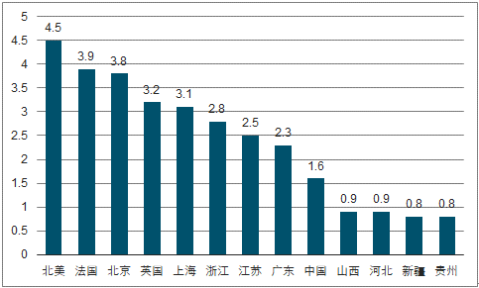
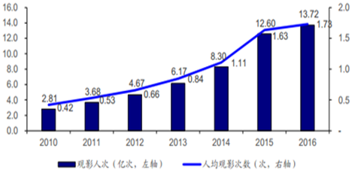

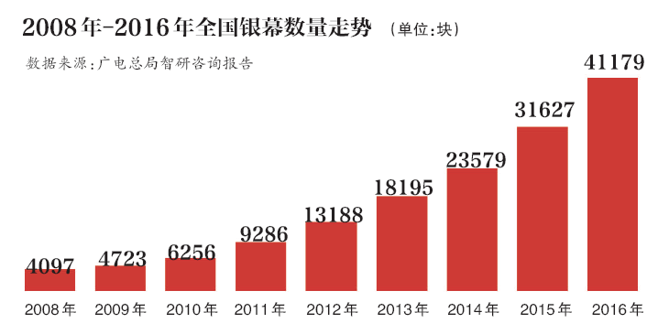
 | 2016年各国电影消费情况：
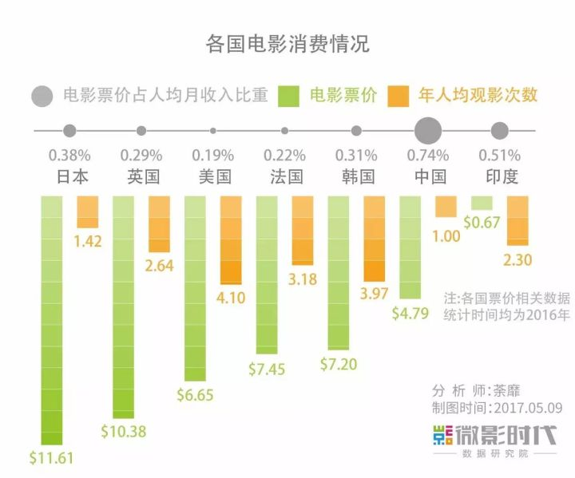

 | 7.电视剧、电影和动漫的商业模式有何不同？

 | 电影 | ①电影的投资规模巨大，通常采用联合摄制的模式，分散资金压力，拍摄涉及的组织结构人员复杂庞大；在电影的销售上一般联合院线影院各个环节进行影片的排片放映，保证票房收入，票房收入是电影收入最大的来源。②在电影中通过植入广告以及生产与电影相关的衍生品获得收入，特别是植入广告的收入。③通过首映或者是线下的影迷互动活动等获得收入。签约明星也是获得不菲收入的来源。④电影院卖品的收入也是电影行业收入的一部分。
 | 电视 | ①电视剧制作的投资规模较小，风险较低，企业众多，电视剧的拍摄也和电影的一样采用通常联合摄制的模式，在销售中只和电视台联接就可以了，通过出售电视剧的播放权的方式获得收入，并通过首轮、二轮甚至多轮播放获得尽可能多的收益；②植入广告以及生产与电视相关的衍生品获得收入，特别是植入广告的收入。③通过线下的影迷互动活动等获得收入。签约明星也是获得不菲收入的来源。
 | 动漫 | 动漫包含漫画、动画、舞台剧、网络动漫、手机动漫等，与动漫形象有关的服装、玩具、文具、电子游戏等是动漫的衍生品。其中影视动漫是动漫产业的主体，影视动漫的前期制作完成后和电视台的合作主要有售片/贴片或者是合作的方式，是一种比较弱的合作方式，动漫的收益更多的是来自于各种衍生品和儿童乐园一类的主题娱乐活动收入。一个好的人物和故事可以收益很多年，如米老鼠、迪士尼。
 | 8.为什么好莱坞电影近年热衷于拍续集？
 | ①这些题材的故事本身就是系列小说题材，如《暮光》《钢铁侠》，拍第一部的时候就打算拍第二第三；③商业化的原因，票房好的片往往会出第二第三，完了之后还会出前世今生什么的，如《盗墓丽影》；④产业链成熟，编剧实力强，可以把好的片子系列化，如《加勒比海盗》；⑤电影行业风险大，因为有影迷基础，之前的票房收入可以作为参考，市场相对新片风险小，所以拍续集成为了票房保证的不二宝典。
 | 9.变形金刚30年前在大陆的商业模式和今天A股的哪些上市公司类似？
 | 002292奥飞娱乐（《巴啦啦小魔仙》、《喜洋洋与灰太狼》等）、002699 美盛文化（《星学院》、《妖神记》等）、000835长城动漫（《咕噜咕噜美人鱼》、“杰米熊”系列）等
 | 10.投资电影最大的风险是什么？
 | 最大的风险是①票房收入不达预期；②审片无法通过，胎死腹中。因为电影行业的特点，电影单笔投资规模较大，大制作影片的投资预算通常动辄上亿元，票房收入不理想，投资回报就成问题，如果审片无法通过，前期的投资则有竹篮打水一场空的风险。
 | 11.主题公园的商业模式本质是什么？轻资产还是重资产？
 | 主题公园属于重资产行业，主题公园讲的是体验，打造一个主题公园，往往需要投入巨大的建造成本。主题公园的收入来源主要有：①门票收入（大门门票及各种娱乐项目门票），②公园店面出租、场地出租、特殊道具出租的租金收入，③公园内卖品、服务的收入，④各种演艺活动的收入。
 | 12.投资主题公园最大的风险是什么？什么才是主题公园的核心竞争力？
 | 最大的风险是客源无法保证，没有客源就没有收入。主题公园的核心竞争力是有一个好的IP，构建经典的人物及系列故事，如迪士尼乐园。
 | 13.你认为如何给文化传媒行业估值？

 | 文化传媒行业多数属于轻资产行业，增长空间较大，可给予比传统行业高一点的估值。影视行业的估值可以通过P/E，结合观影人数、人均票房等来进行估值。

 | 【附加题】附加题只有一道

 | 1.都是投资电影行业，投资中国电影、华谊兄弟、光线传媒和万达电影的关键区别是什么，列举这些上市公司2017年的收入/利润占比构成，简述你的结论。

单位：元 |  |  | 营业收入 | 营收占比 | 营业成本 | 毛利率 | 净利润 | 毛利润 | 毛利润占比（%）
 | 中国电影 |  | 8,988,015,383.15 |  | 7,078,244,226.79 |  | 965,283,159.42 | 1,909,771,156.36
 |  | 影视制片制作 | 613,285,555.25 | 6.82% | 670,316,969.63 | -9.30% |  | -57,031,414.38 | -2.986295724
 |  | 电影发行 | 5,394,250,953.28 | 60.02% | 4,227,480,942.45 | 21.63% |  | 1,166,770,010.83 | 61.094755094
 |  | 电影放映 | 1,798,054,096.86 | 20% | 1,368,652,764.33 | 23.88% |  | 429,401,332.53 | 22.484439096
 |  | 影视服务 | 1,077,171,076.36 | 12% | 776,208,481.11 | 27.94% |  | 300,962,595.25 | 15.759092091

 | 华谊兄弟 |  | 3,946,276,083.68 |  | 2,152,616,127.64 |  | 828,283,901.48 | 1,793,659,956.04
 |  | 影视娱乐 | 3,373,928,031.91 | 85.50% | 2,027,594,336.73 | 39.90% |  | 1,346,333,695.18 | 75.060698693
 |  | 品牌授权及实景娱乐 | 258,484,163.73 | 6.56% | 2,970,109.66 | 98.85% |  | 255,514,054.07 | 14.245401042
 |  | 互联网娱乐 | 306,727,007.89 | 7.77% | 135,766,387.82 | 55.74% |  | 170,960,620.07 | 9.5313841118
 |  | 其他 | 32,645,348.76 | 0.83% | 10,980,191.60 | 66.37% |  | 21,665,157.16 | 1.2078742733

 | 光线传媒 |  | 1,843,452,761.05 |  | 1,082,539,615.86 |  | 815,156,857.46 | 760,913,145.19
 |  | 电影及衍生品 | 1,238,167,750.17 | 67.17% | 693,239,053.62 | 44.01% |  | 544,928,696.55 | 71.615098253
 |  | 电视剧 | 50,505,855.60 | 2.74%
 |  | 视频直播 | 491,462,820.98 | 26.66% | 328,098,399.32 | 33.24% |  | 163,364,421.66 | 21.469522861
 |  | 游戏及其他 | 63,316,334.30 | 3.43%

 | 万达电影 |  | 13,229,380,320.49 |  | 8,983,398,232.15 |  | 1,515,675,163.63 | 4,245,982,088.34
 |  | 观影收入 | 8,333,896,659.82 | 63.00% | 7,328,424,981.06 | 12.06% |  | 1,005,471,678.76 | 23.68054452
 |  | 广告收入 | 2,399,728,882.99 | 18.14% | 780,361,252.22 | 67.48% |  | 1,619,367,630.77 | 38.138823883
 |  | 商品、餐饮销售收入 | 1,807,586,511.19 | 13.66% | 723,706,877.69 | 59.96% |  | 1,083,879,633.5 | 25.527183369
 |  | 其他 | 688,168,266.49 | 5.20%

 | 结论：
 | 中国电影 | > | 华谊兄弟 | > | 万达电影 | > | 光线传媒

